2. Physical 구성도
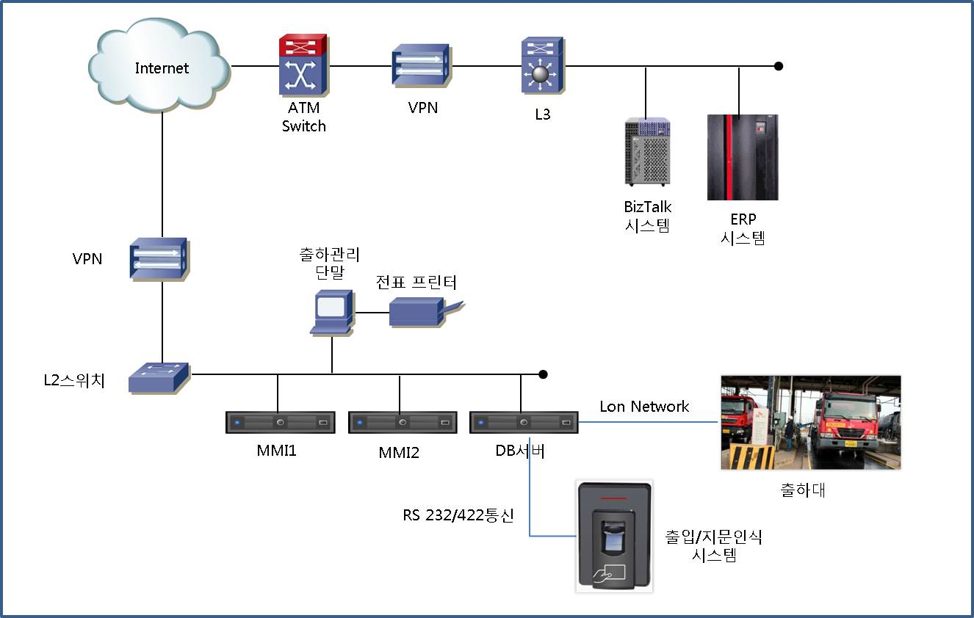

* 운영 환경 구성도 작성
* DR 센터의 경우 구성이 간단한 경우 운영 환경에 포함하여 작성하며 복잡한 경우 별도의 시트로 구분하여 작성(시트명 : 2. Physical 구성도(DR))
* 다중화 구성의 경우 관계 명시(Active-Standby 등)
* Blade/x86/스토리지/백업장비 등 그림 구분 표시(기존 자료 활용)
* 주요 정보는 서버명/업무용도만 표시하며 담당자 필요 시 추가 가능(예 : IP, OS등)

3. Server 가상화(Host-VM)
호스트 명 | 호스트 IP | 서버명(VM) | VM 버전

해당 사항 없음

4. Server, SW 현황
대덕 |  | 구분 |  |  | TTDB-TG | TTAPP1-TG | TTAPP2-TG | TTDB-BS | SKJEJOO1 | SKJEJOO2 | SKJEJOO3 | SKI-MSPDB | SKI-MSAPP1 | SKI-MSAPP2
2L_77H |  | Server | 적용 업무명 |  | 대구물류센터 자동출하시스템 DB Server | 대구물류센터 자동출하 MMI Master | 대구물류센터 자동출하 MMI Slaver | 부산물류센터 자동출하 DB 서버 | 제주물류센터 시스템 DB서버 | 제주물류센터 MMI Master | 제주물류센터 MMI Master | 마산물류센터 시스템 DB서버 | 마산물류센터 MMI Master | 마산물류센터 Application서버
42U | 42U |  | 제조사/제품명 |  | HP DL380G7 | HP DL380G7 | HP DL380G7 | HP ProLiant ML370G5 | HP ProLiant ML570G2 | HP ProLiant ML570G2 | HP ProLiant ML570G2 | HP DL380p Gen8 | HP DL380p Gen8 | HP DL380p Gen8
41U | 41U |  | 자산번호 |  | NT-CPU-HP-13960 | NT-CPU-HP-13961 | NT-CPU-HP-13962 | NT-CPU-HP-10459 | NT-CPU-HP-10112 | NT-CPU-HP-10113 | NT-CPU-HP-10114 | <자산등록예정중> | <자산등록예정중> | <자산등록예정중>
40U | 40U |  | Serial No. |  | SGH229989R | SGH22998AH | SGH22998AK | SGH7030WVJ | HDJVMG214D | HDJSMG214D | HDJWMG214D | SGH449WR2V | SGH449WR51 | SGH449WR55
39U | 39U |  | CPU |  | Intel Xeon 2.67GHz * 2 | Intel Xeon 2.67GHz * 1 | Intel Xeon 2.67GHz * 1 | Intel Xeon 2.66GHz * 1 | Intel Xeon 2.7GHz * 1 | Intel Xeon 2.7GHz * 1 | Intel Xeon 2.7GHz * 1 | Intel Xeon 2.5GHz * 2 | Intel Xeon 2.5GHz * 2 | Intel Xeon 2.5GHz * 2
38U | 38U |  | Memory |  | 12GB | 4GB | 4GB | 4GB | 4GB | 1GB | 1GB | 8GB | 8GB
37U | 37U |  | 내장 Disk (용량/RAID) | C:\ | 300GB * 2 (RAID 1) | 300GB * 2 (RAID 1) | 300GB * 2 (RAID 1) | 146GB * 4 (RAID 5. 1ea SPARE) | 72.8GB * 2 (RAID 1+0) | 72.8GB * 2 (RAID 1+0) | 72.8GB * 2 (RAID 1+0) | 300GB * 2 (RAID 1) | 300GB * 2 (RAID 1) | 300GB * 2 (RAID 1)
36U | 36U |  |  | D:\ |  |  |  |  |  |  |  |  | 300GB * 2 (RAID 1) | 300GB * 2 (RAID 1)
35U | 35U |  |  | E:\ | 300GB * 2 (RAID 1) | 300GB * 2 (RAID 1) | 300GB * 2 (RAID 1) |  |  |  |  | 300GB * 2 (RAID 1) | 300GB * 2 (RAID 1) | 300GB * 2 (RAID 1)
34U | 34U |  |  | F:\
33U | 33U |  |  | G:\ |  |  |  |  |  |  |  | 300GB * 2 (RAID 1)
32U | 32U |  | 이중화 구성 여부
31U | 31U |  | 가상화 여부
30U | 30U |  | 설치 장소 | 데이터 센터 | 대구물류센터 | 대구물류센터 | 대구물류센터 | 부산물류센터 | 제주물류센터 | 제주물류센터 | 제주물류센터 | 마산물류센터 | 마산물류센터 | 마산물류센터
29U | 29U |  |  | 설치좌표
추후 작성
28U | 28U | Storage | Usable
27U | 27U |  | RAID
26U | 26U | N/W | IP Address | 서비스 IP | 168.154.56.11 | 168.154.56.52 | 168.154.56.53 | 168.154.55.250 | 168.154.54.153 | 168.154.54.154 | 168.154.54.155 | 168.154.58.62 | 168.154.58.60 | 168.154.58.61
25U | 25U |  |  | VIP
24U | 24U |  |  | Backup IP
23U | 23U |  |  | 기타 |  |  |  |  |  |  |  | 192.168.0.1 ( IBM TS3100 연결)
22U | 22U |  | Subnet Mask(서비스 IP) |  | 255.255.255.0 | 255.255.255.0 | 255.255.255.0 | 255.255.255.0 | 255.255.255.0 | 255.255.255.0 | 255.255.255.0 | 255.255.255.0 | 255.255.255.0 | 255.255.255.0
21U | 21U |  | Gateway |  | 168.154.56.1 | 168.154.56.1 | 168.154.56.1 | 168.154.55.1 | 168.154.54.1 | 168.154.54.1 | 168.154.54.1 | 168.154.58.1 | 168.154.58.1 | 168.154.58.1
20U | 20U | S/W | OS |  | 2008 Enterprise (32-bit x86) | 2003 R2 Standard Edition (32-bit x86) | 2003 R2 Standard Edition (32-bit x86) | 2003, Standard Edition (32-bit x86) | 2003, Standard Edition (32-bit x86) | 2003, Standard Edition (32-bit x86) | 2003, Standard Edition (32-bit x86) | 2008R2 Standard | 2008 Enterprise (32-bit x86) | 2008 Enterprise (32-bit x86)
19U | 19U |  | WEB
18U | 18U |  | WAS | Instance 1
17U | 17U |  |  | Instance 2
16U | 16U |  |  | Instance 3
15U | 15U |  | Middleware(기타)
14U | 14U |  | DBMS | Instance 1 | Oracle Enterprise Edition, 11.2.0.3.0[SKAIS3] |  |  | Oracle Enterprise Edition, 10.2.0.1.0[OMSDBBS] | Oracle Enterprise Edition, 10.1.0.4.0[SKAIS7] |  |  | Oracle Enterprise Edition, 11.2.0.4.0[SKAIS10]
13U | 13U |  |  | Instance 2
12U | 12U |  |  | Instance 3
11U | 11U |  | 백신 |  | Trend Micro OfficeScan 10.0 | Trend Micro OfficeScan 10.0 | Trend Micro OfficeScan 10.0 | Trend Micro OfficeScan 10.0 | Trend Micro OfficeScan 10.0 | Trend Micro OfficeScan 10.0 | Trend Micro OfficeScan 10.0 | Trend Micro OfficeScan 10.0 | Trend Micro OfficeScan 10.0 | Trend Micro OfficeScan 10.0
10U | 10U |  | 모니터링 |  | AnyCatcher | AnyCatcher | AnyCatcher | AnyCatcher | AnyCatcher | AnyCatcher | AnyCatcher | AnyCatcher | AnyCatcher | AnyCatcher
9U | 9U |  | Backup | OS | Symantec Backup Exec System Recovery | Symantec Backup Exec System Recovery | Symantec Backup Exec System Recovery | Acronis TrueImage Server | Acronis TrueImage Server | Acronis TrueImage Server | Acronis TrueImage Server | Symantec System Recovery | Symantec System Recovery | Symantec System Recovery
8U | 8U |  |  | Data | Symantec Backup Exec Server 9.1 | Symantec Backup Exec Agent | Symantec Backup Exec Agent | Symantec Backup Exec Server 10 | Symantec Backup Exec Server 9.1 |  |  | Symantec Backup Exec 2014, Server | Symantec Backup Exec Agent | Symantec Backup Exec Agent
7U | 7U |  | 기타
6U | 6U
5U | 5U
4U | 4U
3U | 3U
2U | 2U
1U | 1U

5. Storage 현황
설치장소(DC/좌표) | 모델명 | 자산번호 | Serial No | 최대 Disk slot | 여유 Disk slot | 미할당 여유용량 | 구성방식

Disk Size(GB) | 장착 Disk 수 | Raid | Usable용량(GB) | 도입일 | 비고
해당 없음

연결서버 | LUN Size(GB) | LUN 수량 | 할당용량(GB) | 비고

해당 사항 없음

